Exercise2
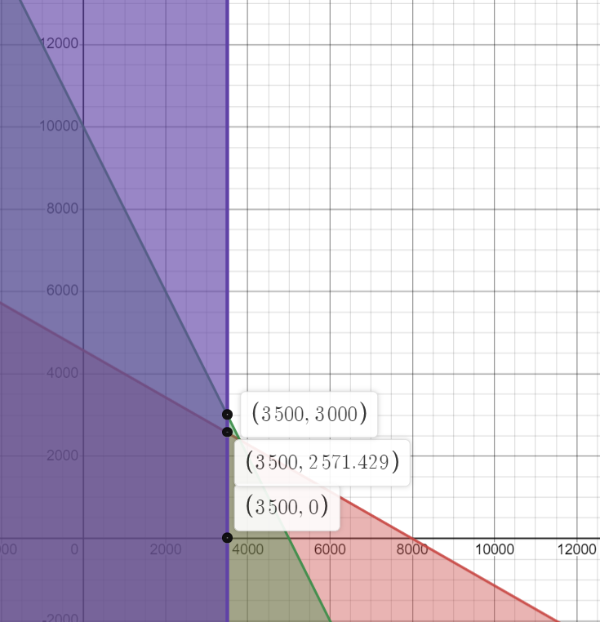
 | Recursos | V-Twin 883 c.c (X) | V-Twin Deluxe 1300 c.c (Y) | Cantidad de recursos disponibles | Punto | X | Y | Zmax=((3600)*x)+((5400)*y) | Valor de la función objetivo (Z)
 | Horas trabajo | 6 | 10.5 | 48000 | 0 | 0 | 0 | ((3600)*0)+((5400)*0) | 0
 | Número de parlantes | 4 | 2 | 20000 | 1 | 0 | 4571.4285714 | ((3600)*0)+((5400)*4571.4285714286) | 24685714.286
 | Ventas | 1 | 0 | 3500 | 2 | 8000 | 0 | ((3600)*8000)+((5400)*0) | 28800000
 | Ganancia ($) | $3,600.00 | $5,400.00 |  | 3 | 3800 | 2400 | ((3600)*3800)+((5400)*2400) | 26640000
 |  |  |  |  | 4 | 3500 | 2571.4285714 | ((3600)*3500)+((5400)*2571.4285714286) | 26485714.286
 | Variables del modelo |  |  |  | 5 | 0 | 10000 | ((3600)*0)+((5400)*10000) | 54000000
 | X | Número de motocicletas V-twin 883 c.c producidas |  |  | 6 | 5000 | 0 | ((3600)*5000)+((5400)*0) | 18000000
 | Y | Número de motocicletas V-twin Deluxe 1300 c.c producidas |  |  | 7 | 3500 | 3000 | ((3600)*3500)+((5400)*3000) | 28800000
 |  |  |  |  | 8 | 3500 | 0 | ((3600)*3500)+((5400)*0) | 12600000
 | Vamos a determinar los valores x y de y que maximizan la ganancia neta total.
 | Z= 3600x + 5400y |  |  |  | Punto | X | Y | Zmax=((3600)*x)+((5400)*y) | Valor de la función objetivo (Z)
 |  |  |  |  | A | 3500 | 2571.4285714 | ((3600)*3500)+((5400)*2571.4285714286) | 26485714.286
Restricciones |  |  |  | R1 | B | 0 | 4571.4285714 | ((3600)*0)+((5400)*4571.4285714286) | 24685714.286
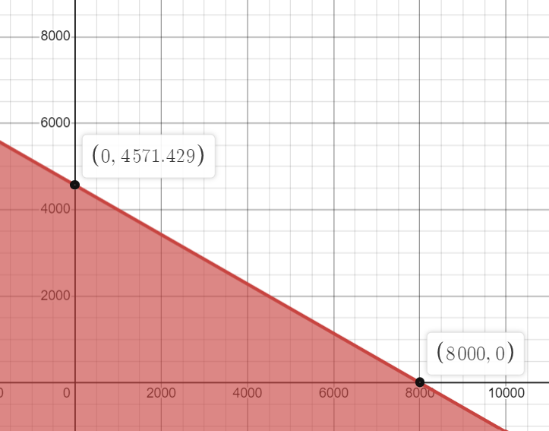
1 | 6x+10.5y <= 48 000 |  |  |  | C | 3500 | 0 | ((3600)*3500)+((5400)*0) | 12600000
2 | 4x+2y <=20 000 |  |  |  | D | 0 | 0 | ((3600)*0)+((5400)*0) | 0
3 | x<=3500
4 | x>=0; y>=0

 | R2
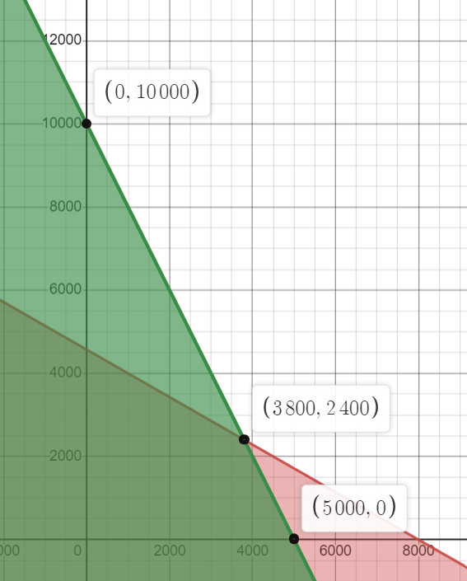

 |  |  |  | R3

